2021_11_data
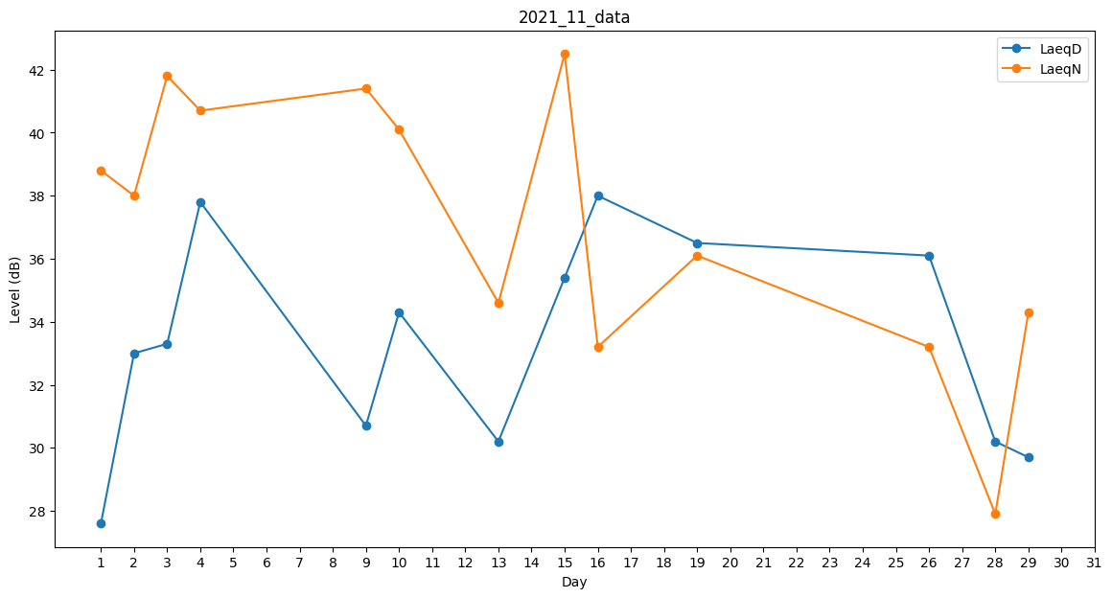
Day | LaeqD | LaeqN
1 | 27.6 | 38.8
2 | 33 | 38
3 | 33.3 | 41.8
4 | 37.8 | 40.7
5 | 0 | 31.3
6 | 0 | 33.2
7 | 0 | 0
8 | 0 | 0
9 | 30.7 | 41.4
10 | 34.3 | 40.1
11 | 31.2 | 0
12 | 0 | 0
13 | 30.2 | 34.6
14 | 25.5 | 0
15 | 35.4 | 42.5
16 | 38 | 33.2
17 | 30.2 | 0
18 | 0 | 0
19 | 36.5 | 36.1
20 | 26 | 0
21 | 0 | 0
22 | 0 | 0
23 | 0 | 0
24 | 0 | 30.5
25 | 34.4 | 0
26 | 36.1 | 33.2
27 | 0 | 0
28 | 30.2 | 27.9
29 | 29.7 | 34.3
30 | 0 | 31.3

